驱动系统原理图 TS Schematics
状态 Status | BLANK
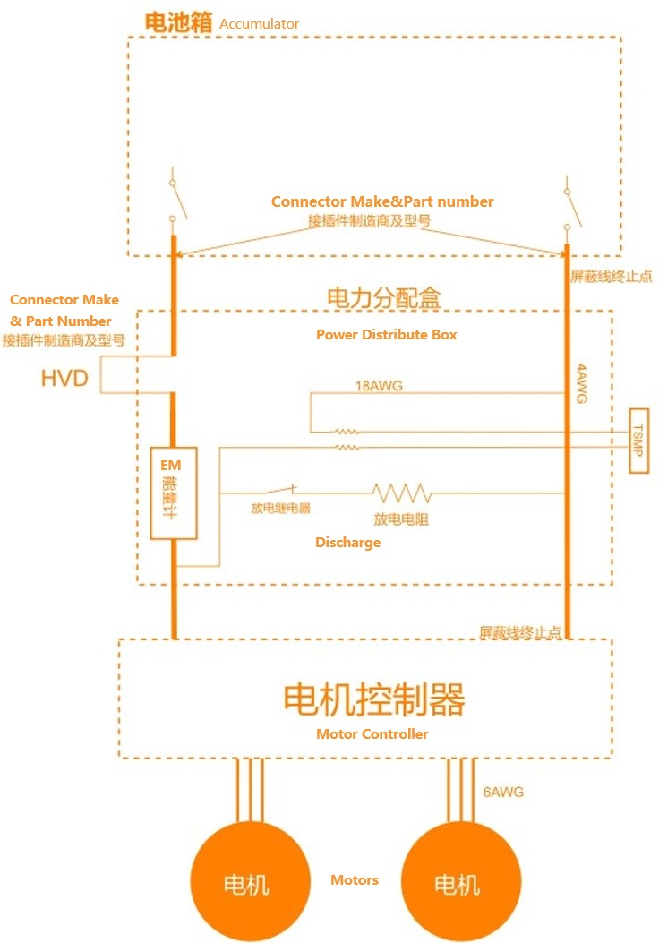 电池以外驱动系统原理图 Vehicle Tractive Schematics |  |  |  | 电池箱内部原理图 请参考左图尺寸插入图片 Internal schematic diagram of the accumulator box Please refer to the dimensions of the left diagram to insert the image. |  |  | 补充内容 Additional comments
 |  |  |  |  |  |  | Fill upon request 需要时填写

电池以外驱动系统原理图 Vehicle Tractive Schematics |  |  | BLANK | 电池箱内部原理图 Accumulator TS Schematic |  | BLANK
规则参考,Rule ref CN only, |  |  |  | 规则参考,Rule ref CN only,
 |  | 展示电池箱以外驱动系统所有细节 Show details of all TS outside of accumulator | BLANK |  | 电池箱内部驱动系统细节 Details of all TS circuits within accumulator | BLANK
 |  | 电池箱被作为一个整体呈现(AIR除外) Accumulator is shown as a single element (without internal details) | BLANK |  | 所有的线径都有标注 All wire gauges labeled | BLANK
第五章 5.5.5 |  | 所有的线径都有标注 All wire guages labeled | BLANK |  | 所有的保险丝都有标注额定电流 All fuses are labeled with their ampacity | BLANK
 |  | 所有的保险丝都有标注额定电流 All fuses labedled with ampacity | BLANK |  | 保险丝距离电源侧线缆的距离(未保护线缆长度）Distance from fuses to positive power souces | BLANK
 |  | 保险丝位置应当对应其真实物理位置（壳体）Fuse locations represent physical location | BLANK |  | 保险丝位置应当对应其真实物理位置 Fuse locations represent physical location | BLANK
第五章 5.2 |  | 驱动系统壳体 TS enclosures | BLANK |  | 接插件标注有制造商/型号 Connectors labeled with Make/Model | BLANK
 |  | 接插件标注有制造商/型号 Connectors labeled with Make/Model | BLANK |  | 使用通用的原理图符号 Standard schematic symbols used | BLANK
 |  | 使用通用的原理图符号 Standard schematic symbols used | BLANK |  | 文字放大后清晰 All text iis readable, zooming allowed | BLANK
 |  | 文字放大后清晰 All text iis readable, zooming allowed | BLANK | 第五章 6.6 | AIRs | BLANK
第五章 5.7 |  | TSMPs | BLANK | 第五章 6.4.4 | 维护插头 Maintenance plugs | BLANK
 |  | 电机控制器 Motor controllers | BLANK |  | 电芯（电芯互联的部分可以简略）Cells (intercell connections may be abstracted) | BLANK
 |  | 电机 Motors | BLANK | 第五章6.4.8 | 电池箱高压指示器 High voltage indicator | BLANK
第五章 5..7.6 |  | TSMP没有熔断 TSMP not fused | BLANK | 第五章 6.7 | 预充电回路 Precharge circuit | BLANK
第五章 5.6 |  | 数据记录仪 Energy Meter/Data Logger | BLANK |  | 预充电回路过流保护 precharge circuit overcurrent protections | BLANK
第五章 5.9 |  | 放电回路 Discharge circuit | BLANK
第五章 5.9.3 |  | 放电回路未熔断 Discharge not fused | BLANK
第五章 5.8 |  | HVD | BLANK

至少在其中一副原理图中展示 Must shown on at least one schematic |  |  | BLANK
规则参考,Rule ref CN only,
第五章 7.4 |  | IMD | BLANK

安全系统 Shutdown circuit
状态 Status | BLANK
IMD |  |  |  |  | BLANK | BSPD |  |  |  | BLANK
规则参考 Rules Ref |  |  | 第五章 7.4 |  |  | 规则参考 Rules Ref |  | 第五章 7.5
制造商 Make |  |  |  |  | BLANK | 电流传感器型号 Current Sensor Type |  |  |  | BLANK
触发阈值 Threshold |  |  |  | kΩ | BLANK | 电流传感器说明书链接 Current Sensor datasheet |  |  |  | BLANK
接地线1接地位置 Location of grounding measurement 1 |  |  |  |  | BLANK | 设定阈值电流(驱动系统) Trip Current (TS) |  |  | A | BLANK
接地线2接地位置 Location of grounding measurement 2 |  |  |  |  | BLANK | 传感器输出@阈值电流 Sensor Output@Trip current |  |  | V | BLANK
驱动系统测点物理位置 |  |  |  |  | BLANK | 传感器测量精度@阈值电流 Accuracy@Trip current |  |  | A | BLANK |  |  |  | TSAL | OK
 |  |  |  |  |  |  |  |  |  |  |  |  |  | 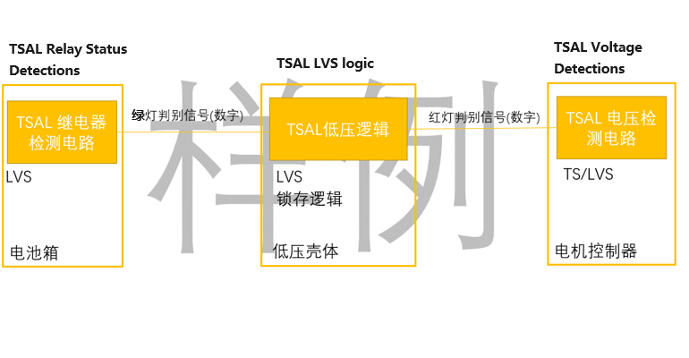 TSAL测量点分布 |  |  |  |  | TSAL红灯-电压测量原理图 采购传感器无需填写 允许利用右侧补充说明-1附上不便于单幅展示的原理图（比如存在多个电机控制器壳体） TSAL Red - Schematic on voltage measurement N/A if use purchased sensor Fill the cell on the right Additional comment-1 for multi-page schematics (mutiple motor controller enclosure for example)
安全回路原理图 Shutdown Circuit Schematic |  |  |  |  |  |  |  |  |  | BSPD原理图 BSPD schematic

 |  |  |  |  |  |  |  |  |  |  |  |  |  | TSAL - 分布 TSAL component distribuition |  |  |  | BLANK | TSAL红灯部分电路 TSAL circuit on Red Lights |  | BLANK
安全回路原理图 Shutdown Circuit Schematic |  |  |  |  |  |  |  | BLANK |  | BSPD原理图 BSPD schematic |  |  | BLANK |  |  |  |  |  |  |  |  | 补充说明-2 additional comment 2
规则参考 |  |  |  |  |  |  |  |  |  |  |  |  |  | 继电器检测电路必须位于电池箱内部,禁止将辅助触点/电压测量线引出 TSAL relay status detecion must be within the Accumulator, aux contacts/aux volatge not wiring out |  |  |  | BLANK | 电压检测器件来源 Source of voltage sensors |  | BLANK
第五章 7.2.2 |  | LVMS |  |  |  |  |  | BLANK |  | BSPD电流传感器输入短路/短路保护 BSPD Current Sensor input open/short protection |  |  | BLANK | 注明各个部分位于的实际壳体及系统 Physical locations of all TS components enclosures |  |  |  | BLANK | 电压传感器绝缘电压 Galvanic Isolation level (V) |  | BLANK
第五章 7.2.3 |  | TSMS |  |  |  |  |  | BLANK |  | BSPD制动传感器输入短路/短路保护 BSPD Brake Sensor input open/short protection |  |  | BLANK | 壳体外信号线注明信号类型(数字,模拟) The type of signal outside enclosures (digital , analog) |  |  |  | BLANK | 电压传感器说明书超链接 Sensor datasheet |  | BLANK
第五章 7.3.3 |  | 2x侧面急停 2x shutdown buttons on both sides |  |  |  |  |  | BLANK |  | 自动复位计时部分符合规则要求 Auto-reset timer settings |  |  | BLANK | 注明锁存逻辑的位置 Position of the latching logic |  |  |  | BLANK | 原理图清晰可读 Schematic readable |  | BLANK
第五章 7.3.4 |  | 驾驶舱急停 Cockpit shutdown button |  |  |  |  |  | BLANK |  | 安全回路继电器 Shutdown circuit powerstage |  |  | BLANK | 禁止在壳体外出现无过流保护的驱动系统采样线段落（注明保险丝的物理位置）No TS volatge detection wires outside enclosures if not protected by fuses |  |  |  | BLANK | 标注所有的驱动系统元器件（包括接插件)的型号和额定电压 Type and rated volatge of all TS components |  | BLANK
第二章 7.3 |  | 制动超程开关 Brake Over Travel Switch (BOTS) |  |  |  |  |  | BLANK |  | 补充说明 Additional Comments |  | 规则参考 Rules Ref |  | 补充说明 Additional Comments |  |  | 规则参考 Rules ref |  | 隔离器件的说明书超链接 Datasheet of galvanic devices |  | BLANK
第二章 12.5 |  | 惯性开关 Inertia Switch |  |  |  |  |  | BLANK |  |  |  | 第五章 7.5 |  |  |  |  | 第五章 5.10.4 |  | 标注驱动系统电阻的额定功率(如果有) Rated power of TS resistors, if used |  | BLANK
第五章 7.1.6 |  | 电池管理系统控制的继电器 AMS controlled powerstage |  |  |  |  |  | BLANK |  |  |  |  |  |  |  |  |  |  | 驱动系统电路保险丝型号 Type of TS fuses |  | BLANK
第五章 7.1.6 |  | IMD控制的继电器 IMD controlled powerstage |  |  |  |  |  | BLANK |  |  |  |  |  |  |  |  |  |  | 保险丝额定电压 Rated Voltage of the fuse | #N/A | BLANK
第五章 7.5 |  | BSPD |  |  |  |  |  | BLANK |  |  |  |  |  |  |  |  |  |  | 如果阈值是固定的，给出计算过程（右侧补充说明-2）IF volatge threshold is not adjustable, please give the cacualtion on additional comment -2 |  | BLANK
第五章 5.5.10 |  | HVD互锁 HVD Interlock |  |  |  |  |  | BLANK |  |  |  |  |  |  |  |  |  |  | 电压检测结果之间不存在任何可靠性检查 No plausibility check among volatage detections |  | BLANK
第五章 7.1.9 |  | IMD, AMS, BSPD的继电器是相互独立的 IMD,AMS and BSPD have independent powerstages |  |  |  |  |  | BLANK |  |  |  |  |  |  |  |  |  |  | 闪烁频率设定电路 Flashing frequency settings |  | BLANK
第五章 5.4.3 |  | 轮边互锁 Outboard wheel motor interlocks (if exists) |  |  |  |  |  | BLANK |  |  |  |  |  | TSAL - 总体要求 General |  |  |  | BLANK
第二章 12.7 |  | 低压电池 LVS battery |  |  |  |  |  | BLANK |  |  |  |  |  | 所有的原理图合并后需要满足下述要求 The schematics jointly shows |  |  |  |  | TSAL绿灯-电压检测及继电器状态检测 TSAL Green - Volatge detection and relay status detections |  |  | TSAL通用-锁存逻辑 TSAL general - latching logic
 |  | 低压系统保险丝 LVS fuse |  |  |  |  |  | BLANK |  |  |  |  |  | 所有逻辑实现必须是不可编程的纯硬件电路 Non-programmable logic based on hardwares |  |  |  | BLANK
 |  | 标注线径 Wiring gauge |  |  |  |  |  | BLANK |  |  |  |  |  | 绿灯和红灯必须可以同时亮起（禁止电路存在二元选择的逻辑） |  |  |  | BLANK
第五章 6.7.3 |  | 预充电继电器 Precharge relay coil |  |  |  |  |  | BLANK
第五章 7.1.3 |  | 主正线圈 AIR+ coil |  |  |  |  |  | BLANK
 |  | 主负线圈 AIR- coil |  |  |  |  |  | BLANK |  |  |  |  |  | TSAL - 真值表自查 Truth Table |  |  |  | BLANK
 |  | 放电继电器线圈 Discharge relay coil |  |  |  |  |  | BLANK |  |  |  |  |  | 请根据车队的设计填写TSAL的状态，在LVS供电的情况下 Based on TSAL design, with LVS power on
第五章 7.1.4 |  | TSMS是最后一个开关(互锁除外) TSMS is the last switch (except for interlocks) |  |  |  |  |  | BLANK |  |  |  |  |  | 场景 Scenerios |  | 绿灯 Green | 红灯 Red
 |  | LVMS是第一个开关 LVMS is the first switch |  |  |  |  |  | BLANK |  |  |  |  |  | HVD移除就进行上电，预充电开始 Start Precharge without HVD on |  |  |  | BLANK
 |  | 使用通用的原理图符号 Proper electrical schematic symbols |  |  |  |  |  | BLANK |  |  |  |  |  | 绿灯电压检测线开路，但是未开始进行上电操作 Green light voltage detection open, but not activite TS |  |  |  | BLANK
 |  | 图片高清 Readable with zooming |  |  |  |  |  | BLANK |  |  |  |  |  | 从高压壳体中引出，传输测量结果的低压线开路，但是未开始上电 LVS signal presenting status from TS enclosres open, but not activite TS |  |  |  | BLANK
第五章 5.11.2 |  | 闭合任何一个开关都不能（再）激活驱动系统 Closing any switch will not (re)activate TS |  |  |  |  |  | BLANK |  |  |  |  |  | 未上电时，由于快速推动车辆，电机控制器出现了超过60V的浪涌电压 When AIRs are open there are >60V volatge on motor controllers because of pushing the car too fast |  |  |  | BLANK
第五章 5.5.10 |  | 高压壳体外的高压接插件互锁 Interlocks on TS connectors outside of an enclosure |  |  |  |  |  | BLANK |  |  |  |  |  | 电机控制器内高压检测线开路，开始上电 Activate TS when voltage detection in Motor controller open |  |  |  | BLANK
补充说明 Additional Comments |  |  |  |  |  |  | 规则参考 Rules Ref |  |  |  |  |  |  | ·未上电时，传输绿灯状态的低压SCS信号出现短路或者开路 When AIRs are open, the LVS SCS signal with green light information is short or open |  |  |  | BLANK
 |  |  |  |  |  |  | 第五章 7.1

轮边电机互锁保护 Interlocks of outboard motor
 |  |  |  |  |  |  |  |  |  | AMS/IMD控制的继电器的锁存原理图 AMS/IMD controlled powerstage latching schematics

 |  |  |  |  |  |  |  |  |  |  |  |  |  |  |  |  |  |  | TSAL继电器状态检测电路和绿灯逻辑 TSAL green light - status detections and logic |  | BLANK | TSAL锁存逻辑 TSAL latching logic | BLANK

 |  |  |  |  |  |  |  |  |  |  |  |  |  |  |  |  |  |  | AIRs继电器真实状态测量方式 Method of AIR status detections |  | BLANK | TSAL绿灯部分存在锁存逻辑 TSALgreen light latch logic | BLANK
 |  |  |  |  |  |  |  |  |  |  |  |  |  |  |  |  |  |  | AIR型号 AIR Type |  | BLANK | TSAL红灯部分不存在锁存逻辑 No TSAL red light latch logic | BLANK
 |  |  |  |  |  |  |  |  |  |  |  |  |  |  |  |  |  |  | AIR说明书超连接 AIR Datasheet Hyperlink | #N/A | BLANK | 锁存仅能通过重新上电进行重置 Reset by powercycle only | BLANK
 |  |  |  |  |  |  |  |  |  |  |  |  |  |  |  |  |  |  | 辅助触点存在 Auxiliary Contacts exist |  | BLANK
 |  |  |  |  |  |  |  |  |  |  |  |  |  |  |  |  |  |  | 预充电继电器真实状态测量方式 Method of Precharge relay status detections |  | BLANK
 |  |  |  |  |  |  |  |  |  |  |  |  |  |  |  |  |  |  | 预充电继电器型号 Precharge relay type |  | BLANK
 |  |  |  |  |  |  |  |  |  |  |  |  |  |  |  |  |  |  | 预充电继电器说明书超连接 Precharge relay datasheet | #N/A | BLANK
 |  |  |  |  |  |  |  |  |  |  |  |  |  |  |  |  |  |  | 辅助触点存在 Auxiliary Contacts exist |  | BLANK
 |  |  |  |  |  |  |  |  |  |  |  |  |  |  |  |  |  |  | 其他测量原理展示明确 Methods (Others) clearly shown |  | BLANK
 |  |  |  |  |  |  |  |  |  |  |  |  |  |  |  |  |  |  | 所有驱动系统器件型号，额定电压均有标注，电阻元器件额定功率有标注 Type and rated volatge of all TS components, rated power with TS resistors |  | BLANK
 |  |  |  |  |  |  |  |  |  |  |  |  |  |  |  |  |  |  | 存在AIR的闭合意图检测 Detections of AIR intentions |  | BLANK
 |  |  |  |  |  |  |  |  |  |  |  |  |  |  |  |  |  |  | 存在继电器闭合意图和实际状态的可靠性检查，不可靠将导致绿灯熄灭 Plausibility check between intentions and actual status, which turn off the green light when inplausible |  | BLANK
 |  |  |  |  |  |  |  |  |  |  |  |  |  |  |  |  |  |  | 电压检测器件来源 Source of voltage sensors |  | BLANK
 |  |  |  |  |  |  |  |  |  |  |  |  |  |  |  |  |  |  | 电压传感器绝缘电压(V) Galvanic Isolation level |  | BLANK
 |  |  |  |  |  |  |  |  |  |  |  |  |  |  |  |  |  |  | 电压传感器说明书超链接 Sensor datasheet |  | BLANK
 |  |  |  |  |  |  |  |  |  |  |  |  |  |  |  |  |  |  | 原理图清晰可读 Schematic readable |  | BLANK
 |  |  |  |  |  |  |  |  |  |  |  |  |  |  |  |  |  |  | 标注所有的驱动系统元器件（包括接插件)的型号和额定电压 Type and rated volatge of all TS components |  | BLANK
轮边电机互锁保护 Interlocks of outboard motor |  |  |  |  |  |  |  | BLANK |  |  |  |  |  |  |  |  |  |  | 隔离器件的说明书超链接 Datasheet of galvanic devices |  | BLANK
规则参考 Rules ref |  |  |  |  |  |  |  |  |  | AMS/IMD控制的继电器的锁存原理图 AMS/IMD controlled powerstage latching schematics |  |  | BLANK |  |  |  |  |  | 标注驱动系统电阻的额定功率(如果有) Rated Power of all TS resistors if used |  | BLANK
第五章 5.4.3 |  | 使用轮边电机？ If outboard motors are used |  |  |  |  |  | BLANK |  | 规则参考 Rules ref |  |  |  |  |  |  |  |  | 驱动系统电路保险丝型号 Type of TS fuses |  | BLANK
 |  | 互锁线沿悬架布置(其中一根杆即可）Interlock wiring alongside with one of the suspension bars |  |  |  |  |  | BLANK |  | 第五章 7.1.6 7.1.7 7.1.9 7.1.10, 7.1.11 | 继电器触点为常开 Powerstage status is open when no power |  | BLANK |  |  |  |  |  | 保险丝额定电压 Rated Voltage of the fuse | #N/A | BLANK
 |  | 互锁线沿驱动系统线缆布置 Interlock wiring alongside with TS wires |  |  |  |  |  | BLANK |  |  | 锁存原理明确 Latch methods clear |  | BLANK |  |  |  |  |  | 电压测量部分，如果阈值是固定的，给出计算过程（右侧补充说明-2） IF volatge threshold is not adjustable, please give the cacualtion on additional comment -2 |  | BLANK
 |  |  |  |  |  |  |  |  |  |  | 复位方式说明明确 Reset methods clear |  | BLANK |  |  |  |  |  | 存在继电器闭合意图和测量电压的可靠性检查，不可靠将导致绿灯熄灭 Plausibility check between intentions and actual TS voltage , which turn off the green light when inplausible |  | BLANK

扭矩指令 Torque Security
状态 status | BLANK
APPS传感器输出类型 Type of APPS sensor output |  |  |  | BLANK | 影响扭矩输出路径检查 Torque Control Path Security Checks |  |  |  |  |  |  |  |  | BLANK
APPS传感器说明书超连接 APPS datasheet |  |  |  | BLANK
APPS 传感器传递函数 APPS transfer function |  |  |  | BLANK | 起点 Source device | 终点 Destination device | 通讯方式 communication | 冗余保护 Redundant | 超程保护 Out of range | 相关性保护 Correlation | 校验和 Checksum | 超时保护 Timeout | 其他 Other |  | 补充说明 Additional comment
规则参考 Rules Ref |  | 第二章 12.8.6
传感器行程 Sensor travel | APPS1输出Output [V] |  | APPS2输出 Output[V] |  | APPS |  |  |  |  |  |  |  |  | BLANK
0% |  |  |  | BLANK
20% |  |  |  | BLANK
40% |  |  |  | BLANK
60% |  |  |  | BLANK
80% |  |  |  | BLANK
100% |  |  |  | BLANK
除0%行程处以外，禁止传递函数相交 No crossing except at 0% |  |  |  | BLANK
 | APPS1 | APPS2
0%
20%
40%
60%
80%
100%

